상품제안서
한일온열기 EMF 그래핀 탄소 전기방석 50 x 140cm 3인용 | 상품코드: F29665

 |  |  |  |  |  |  | 02-412-0044 | www.easy1.co.kr
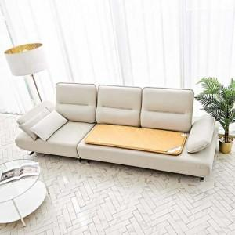

【상세/제작정보】

【인쇄/포장옵션】 | / 포장불가능

【공급단가】 | 수량 | 10~ | 50~ | 100~ | 300~ | 500~
*VAT별도 | 단가 | 43,290원 | 42,620원 | 41,620원 | 39,960원 | 38,290원

【상품 URL】 | http://www.easy1.co.kr/src/goods_detail.php?gdno=29665

